GRAF (2)
1. Studierende im Wintersemester 2019/20 nach Fächergruppen

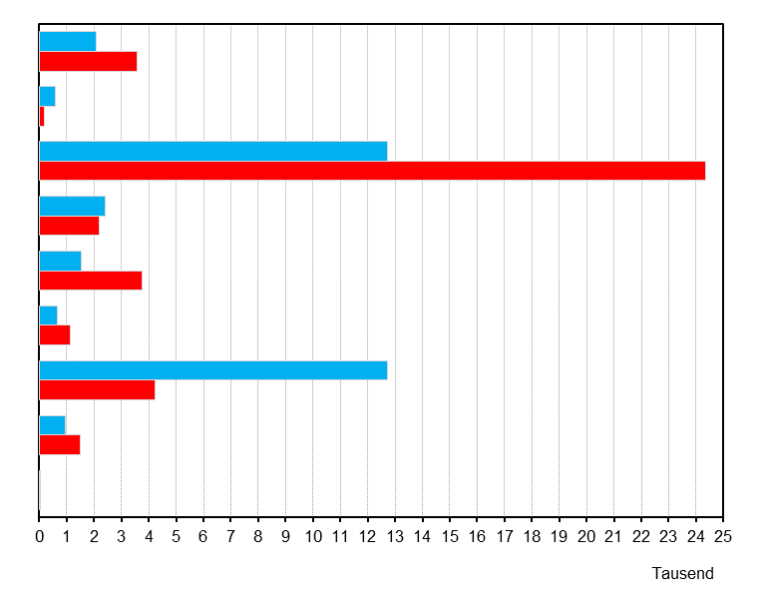

Geisteswissenschaften

Sport

Rechts-, Wirtschafts-
und Sozialwissenschaften

Mathematik, Naturwissenschaften

Humanmedizin/
Gesundheitswissenschaften
Agrar-, Forst- und Ernährungswissenschaften, Veterinärmedizin

Ingenieurwissenschaften

Kunst,
Kunstwissenschaften

Außerhalb der Studien-
bereichsgliederung

männlich
weiblich

2. Hochschulpersonal am 1.12.2019*)

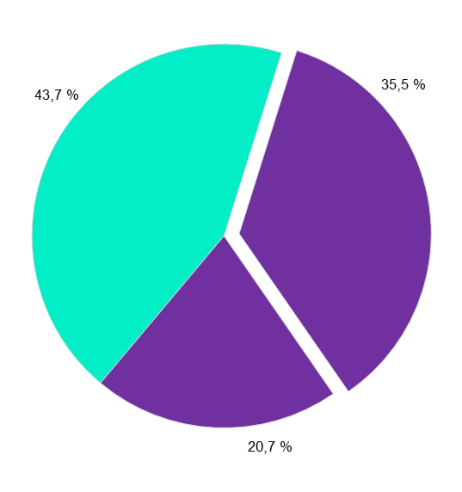

 | Professoren (19,2 %)

 | Dozenten und
 | Assistenten (1,2 %)

hauptberuflich

 | wissenschaftliche und künst-
 | lerische Mitarbeiter (74,4 %)

nebenberuflich
 | Lehrkräfte für besondere
 | Aufgaben (5,1 %)

*) Aufgrund von Rundungsdifferenzen kann die Summe von 100 Prozent abweichen.
Thüringer Landesamt für Statistik

